상품제안서
에코프렌즈 제로웨이스트 2종 대나무 볼펜세트 | 상품코드: S47571

 |  |  |  |  |  |  | 02-713-8555 | www.synergygift.co.kr
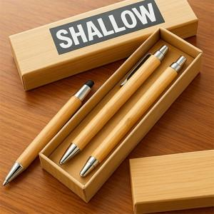

【상세/제작정보】

【인쇄/포장옵션】 | 스티커 / 포장불가능

【공급단가】 | 수량 | 100~ | 300~ | 500~ | 1,000~ | 3,000~
*VAT별도 | 단가 | 4,680원 | 4,420원 | 4,210원 | 4,100원 | 4,030원

【상품 URL】 | https://www.synergygift.co.kr:443/src/goods_detail.php?gdno=47571

